结构
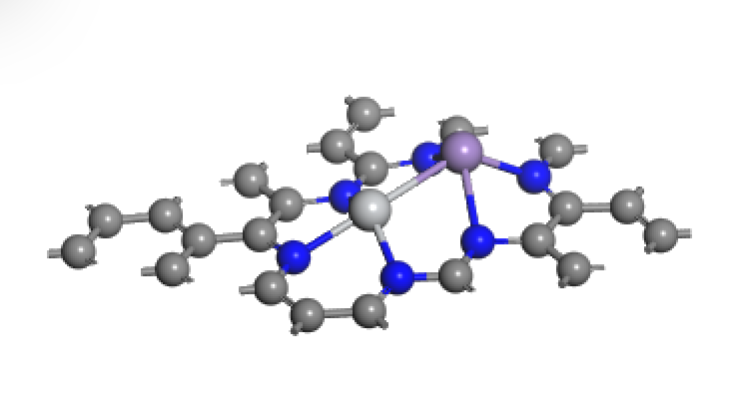
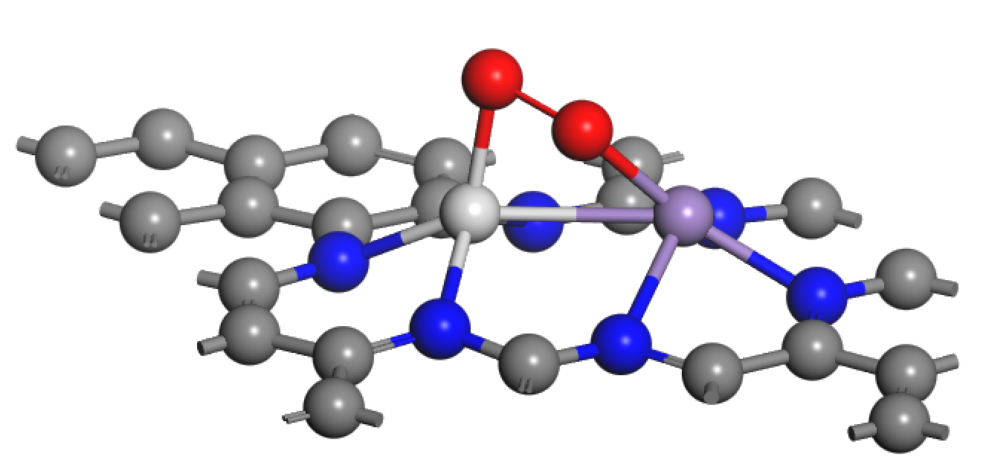
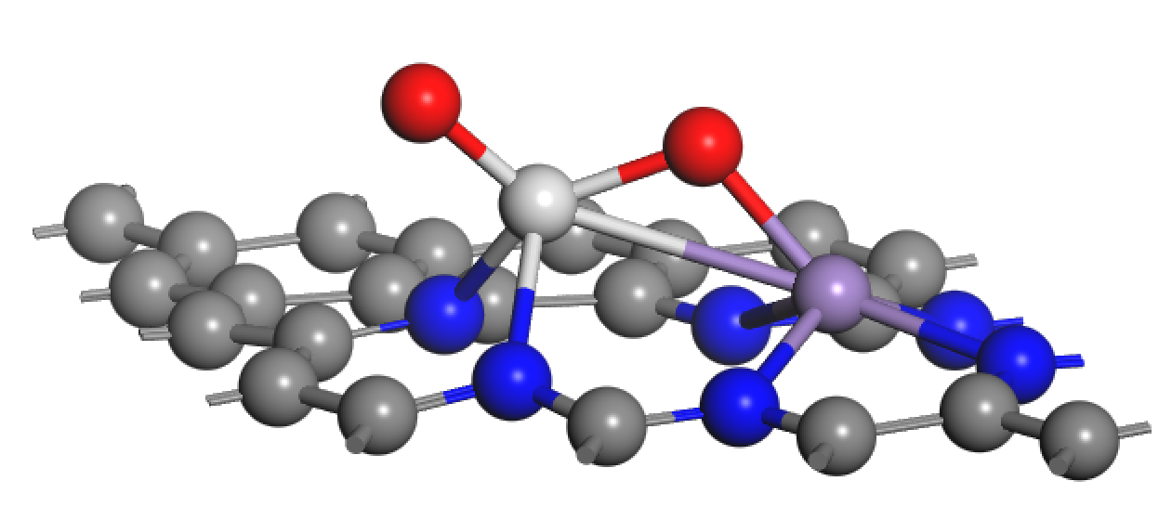
全文共三种结构，如下图所示，从左至右依次为：base——O2吸附——O2解离

每列解释
 |  |  |  | 预测值 | base结构对应参数 |  |  |  |  |  |  |  |  |  |  |  |  |  |  |  |  |  |  |  |  |  |  | O2吸附结构对应参数 |  |  |  |  |  |  |  |  |  |  |  |  |  |  |  |  |  |  |  |  |  |  |  |  |  |  |  |  | 预测值 | 预测值 |  |  | base对应参数 |  |  |  | O2吸附模型对应参数
 | ELEMENT |  |  | PREDICT-1 | COORDINATE |  |  | BADER_BASE |  |  |  |  |  |  |  | DDEC_CHARGE_BASE |  |  |  |  |  |  |  | D_BAND_CENTER_BASE |  |  |  | BOND_DISTANCE |  |  |  |  | BADER_O2 |  |  |  |  |  |  |  |  |  | DDEC_CHARGE_O2 |  |  |  |  |  |  |  |  |  | D_BAND_CENTER_O2 |  |  |  | PREDICT-2 | PREDICT-3 | O解离 |  | base-M spin density |  | base-mag |  | O2-atomic spin density |  |  |  | O2-mag
 | M_L | M_R | E_ad(O2) | G_ad | Height_ML | Height_MR | ML-MR | ML | MR | X1 | X2 | X3 | X4 | X5 | X6 | ML | MR | X1 | X2 | X3 | X4 | X5 | X6 | ML(-15,0) | MR(-15,0) | ML(-15,15) | MR(-15,15) | ML_O1 | ML_O2 | MR_O1 | MR_O2 | O1_O2 | ML | MR | X1 | X2 | X3 | X4 | X5 | X6 | O | O | ML | MR | X1 | X2 | X3 | X4 | X5 | X6 | O | O | ML(-15,0) | MR(-15,0) | ML(-15,15) | MR(-15,15) |  |  | dis_O_L | dis_O_R | ML | MR | ML | MR | ML | MR | O1 | O2 | ML | MR | O1 | O2
single_1N | Co | Cu | -0.594 | -0.47561769 | 0.021 | 0.023 | 2.410 | 0.730 | 0.536 | -0.193 | -0.048 | -0.145 | -0.192 | -0.066 | -1.099 | 0.364 | 0.343 | -0.338 | -0.244 | -0.188 | -0.318 | -0.158 | -0.216 | -2.547 | -4.721 | -1.265 | -4.046 | 1.834 | 2.815 | 3.170 | 3.160 | 1.294 | 0.865 | 0.584 | -0.183 | -0.040 | -0.088 | -0.070 | -0.071 | -1.239 | -0.265 | -0.149 | 0.396 | 0.386 | -0.305 | -0.209 | -0.198 | -0.316 | -0.149 | -0.231 | -0.102 | -0.134 | -2.817 | -4.288 | -1.495 | -3.713 | 0.19 | L | 0.19 | -0.69 | 1.199783 | -0.005973 | 0.046621 | 0.050669 | 0.02225 | 0.01017 | 0.408213 | 0.598914 | 0.09418 | 0.090397 | 0.130665 | 0.129722
 | Co | Ni | -0.632 | -0.4887805 | 0.025 | 0.021 | 2.450 | 0.765 | 0.451 | -0.199 | -0.041 | 0.016 | -0.209 | 0.028 | -1.093 | 0.413 | 0.081 | -0.287 | -0.232 | -0.122 | -0.251 | -0.132 | -0.227 | -2.551 | -2.136 | -1.294 | -1.384 | 1.909 | 2.692 | 2.709 | 1.972 | 1.340 | 0.877 | 0.697 | -0.180 | -0.191 | -0.243 | -0.237 | -0.004 | -1.137 | -0.296 | -0.239 | 0.432 | 0.332 | -0.282 | -0.208 | -0.173 | -0.285 | -0.157 | -0.239 | -0.155 | -0.102 | -2.872 | -3.352 | -1.630 | -2.427 | -0.06 | L | -0.06 | -1.22 | 1.349612 | 0.040848 | 0.045615 | 0.099941 | -0.334709 | 1.158164 | 0.303674 | 0.442774 | 0.07373 | 0.093681 | 0.124733 | 0.125358
 | Co | Pt | -0.627 | -0.51187171 | 0.180 | 0.225 | 2.423 | 0.746 | 0.270 | -0.259 | -0.046 | 0.008 | -0.195 | -0.040 | -1.227 | 0.377 | 0.053 | -0.261 | -0.217 | -0.114 | -0.211 | -0.116 | -0.223 | -2.582 | -3.238 | -1.264 | -2.041 | 1.873 | 2.797 | 3.411 | 3.604 | 1.281 | 0.886 | 0.327 | -0.238 | -0.109 | -0.194 | -0.023 | -0.077 | -1.155 | -0.243 | -0.123 | 0.453 | 0.071 | -0.248 | -0.182 | -0.114 | -0.206 | -0.097 | -0.238 | -0.109 | -0.117 | -3.240 | -3.276 | -1.915 | -1.978 | 0.06 | R | 0.61 | 0.06 | 1.287251 | 0.00295 | 0.026758 | 0.075063 | 1.854699 | -0.09804 | 0.194747 | 0.247815 | 0.098997 | 0.067212 | 0.129766 | 0.130551
 | Co | Zn | -0.871 | -0.72918773 | 0.020 | 0.090 | 2.404 | 0.705 | 0.806 | -0.213 | -0.083 | -0.083 | -0.317 | -0.397 | -1.108 | 0.348 | 0.450 | -0.344 | -0.268 | -0.239 | -0.309 | -0.202 | -0.212 | -2.535 | -8.646 | -1.514 | -7.940 | 1.918 | 2.742 | 2.648 | 1.982 | 1.356 | 0.941 | 0.932 | -0.185 | -0.100 | -0.207 | -0.189 | -0.339 | -1.183 | -0.317 | -0.345 | 0.495 | 0.432 | -0.329 | -0.235 | -0.181 | -0.303 | -0.162 | -0.237 | -0.177 | -0.184 | -3.320 | -7.980 | -1.856 | -7.530 | 0.47 | L | 0.47 | -2.07 | -1.200678 | 0.17755 | 0.046427 | 0.013336 | 2.184072 | -0.103592 | 0.24972 | 0.228071 | 0.032293 | 0.104115 | 0.130374 | 0.13181
 | Cr | Co | -1.943 | -1.7944975 | 0.701 | 0.127 | 2.507 | 1.160 | 0.574 | -0.304 | -0.319 | -0.164 | -0.378 | -0.067 | -1.219 | 0.793 | 0.217 | -0.387 | -0.370 | -0.189 | -0.394 | -0.168 | -0.350 | -2.769 | -2.489 | 0.244 | -1.241 | 1.800 | 2.279 | 3.026 | 1.912 | 1.440 | 1.432 | 0.839 | -0.348 | -0.206 | -0.092 | -0.204 | -0.219 | -1.273 | -0.396 | -0.484 | 1.036 | 0.430 | -0.396 | -0.392 | -0.202 | -0.371 | -0.208 | -0.347 | -0.271 | -0.294 | -3.139 | -3.323 | 0.282 | -1.742 | -1.49 | L | -1.49 | -0.36 | 3.733599 | 1.022577 | 0.12566 | 0.117808 | 2.950348 | 1.571874 | -0.135496 | 0.00463 | 0.053436 | 0.183563 | 0.137772 | 0.108712
 | Cr | Cu | -1.610 | -1.47959257 | 0.708 | 0.098 | 2.519 | 1.095 | 0.507 | -0.275 | -0.064 | -0.255 | -0.352 | -0.090 | -1.263 | 0.690 | 0.279 | -0.422 | -0.385 | -0.200 | -0.377 | -0.161 | -0.315 | -2.240 | -4.664 | 0.480 | -4.221 | 1.809 | 1.963 | 3.492 | 2.424 | 1.437 | 1.451 | 0.612 | -0.359 | -0.254 | -0.057 | -0.197 | -0.107 | -1.274 | -0.394 | -0.444 | 1.030 | 0.374 | -0.402 | -0.394 | -0.189 | -0.323 | -0.140 | -0.355 | -0.263 | -0.324 | -2.790 | -4.298 | 0.189 | -3.726 | -1.49 | L | -1.49 | -1.43 | 4.162116 | 0.044592 | 0.093839 | 0.097802 | 2.597131 | -0.004266 | -0.212269 | -0.094803 | 0.076641 | 0.095541 | 0.136745 | 0.10784

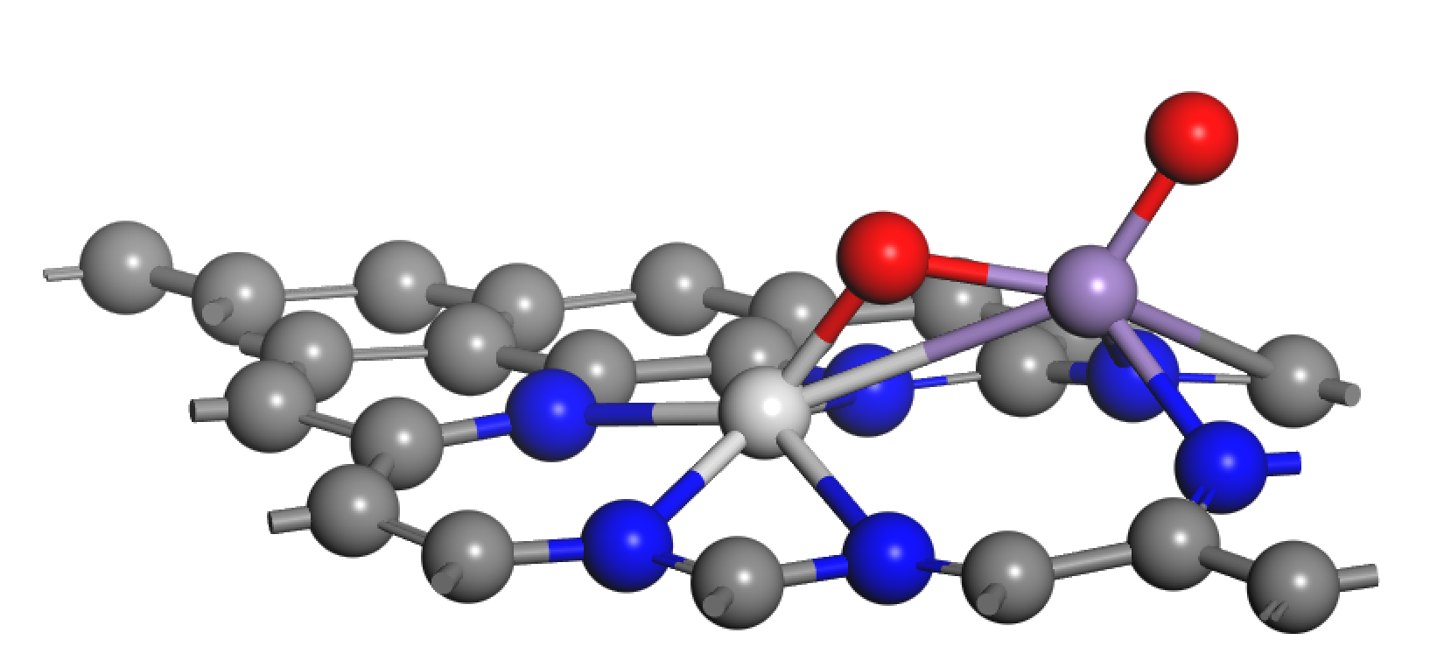
single_1N means 单个N在1号位掺杂 |  |  | 氧气吸附能 | 氧气吸附Gibbs能量 | ML的z坐标相对于石墨烯平面距离 | MR的z坐标相对于石墨烯平面距离 | ML和MR之间距离 | ML/MR以及123456各个位置C/N原子bader电荷 |  |  |  |  |  |  |  | ML/MR以及123456各个位置C/N原子DDEC电荷 |  |  |  |  |  |  |  | ML/MR的d中心 |  |  |  | O2吸附模型中 |  |  |  |  |  |  |  |  |  |  |  |  |  |  |  |  |  |  |  |  |  |  |  |  |  |  |  |  |  |  |  |  | ML/MR对应DDEC中自旋密度和磁矩 |  |  |  | ML/MR以及两个O原子对应DDEC中自旋密度和磁矩
 | 氮化石墨烯中掺杂的双金属 |  |  |  |  |  |  |  |  |  |  |  |  |  |  |  |  |  |  |  |  |  |  |  |  |  |  | ML/MR分别与氧气中两个氧原子的距离，以及氧气键长 |  |  |  |  | ML/MR以及123456各个位置C/N原子以及氧气中两个O原子的bader电荷 |  |  |  |  |  |  |  |  |  | ML/MR以及123456各个位置C/N原子以及氧气中两个O原子的DDEC电荷 |  |  |  |  |  |  |  |  |  | 氧气吸附是ML/MR的d中心 |  |  |  | 氧解离能预测值 | 氧气以L/R侧金属为中心解离 | 左侧为中心氧气解离 相应能量 | 右侧为中心氧气解离 相应能量
 | Metal-left即ML（靠近123N） | Metal-right即MR（靠近456N） |  |  |  |  |  |  |  |  |  |  |  |  |  |  |  |  |  |  |  |  |  |  |  |  |  |  |  |  |  |  |  |  |  |  |  |  |  |  |  |  |  |  |  |  |  |  |  |  |  |  |  |  |  |  |  |  |  |  |  | 吸附能预测用到 |  |  |  |  |  | 解离预测用到

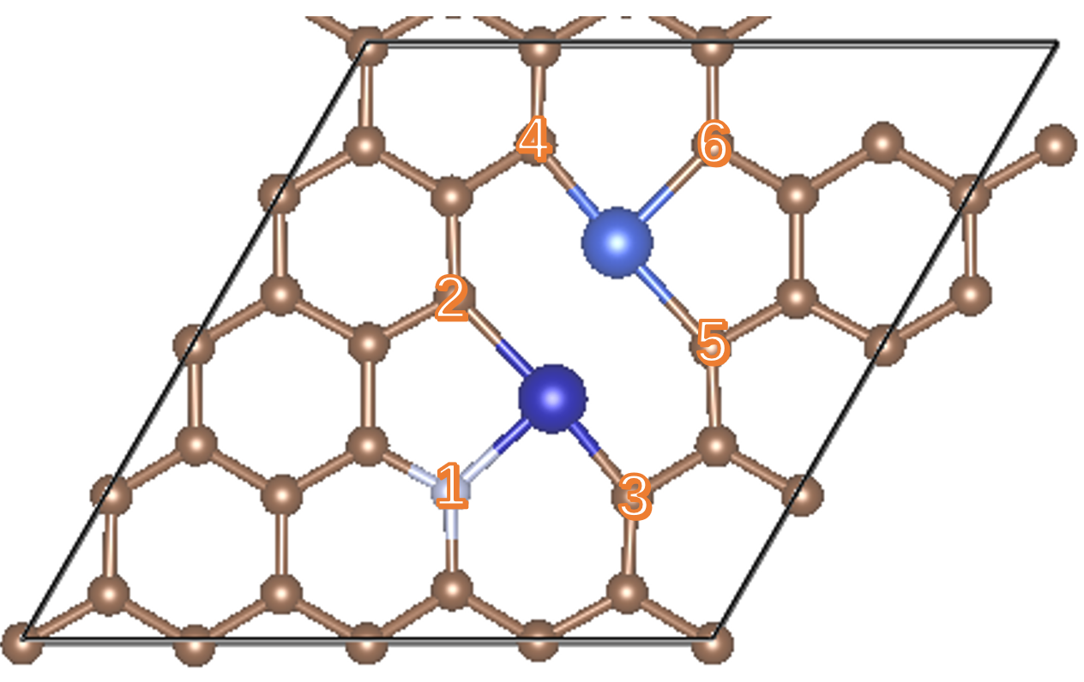

 |  |  |  |  |  |  |  |  |  |  |  |  |  |  |  |  |  |  |  |  |  |  |  |  |  |  |  |  |  |  |  |  |  |  |  |  |  |  |  |  |  |  |  |  |  |  |  |  |  |  |  |  |  |  |  |  |  |  |  |  |  | 尝试base预测后两个值

 |  |  |  |  |  |  |  |  |  |  |  |  |  |  |  |  |  |  |  |  |  |  |  |  |  |  |  |  |  |  |  |  |  |  |  |  |  |  |  |  |  |  |  |  |  |  |  |  |  |  |  |  |  |  |  |  |  |  |  |  |  | 吸附能接力能 和 自旋密度和磁矩 建立SISSO公式，找到物理可解释性

